Plan2
Codigo |  | Resposta
P0 | P1 | (A,B,Cou D
0010 | 0000 | C
1010 | 0010 | A
0101 | 1010 | D
0100 | 0001 | B
0000 | 0000 | B

 |  |  |  |  |  | AB | 0001 | 1010
 |  |  |  |  |  | CD | 1010 | 0101
 |  |  |  |  |  | EF | 0101 | 1010

 |  |  |  |  |  | binaria | X | Y | abcd |  | ponto | X | Y | abcd
 |  |  |  |  |  | AB | 0001 | 1010 | d |  | AB | 0001 | 1010 | c
 |  |  |  |  |  | CD | 1010 | 0100 | d |  | CD | 1010 | 0100 | c
 |  |  |  |  |  | EF | 0101 | 1010 | d |  | EF | 0101 | 1010 | a
Janela WCS
Xmin | Ymin | Xmax | Ymax
2 | 2 | 10 | 10

 | X | Y | SIDE |  | X | Y | SIDE |  |  |  | X | Y | SIDE
A | 1 | 7 | 0001 | C | 14 | 11 | 1010 |  |  | E | 13 | 12 | 1010
B | 14 | 11 | 1010 | D | 9.5 | 0 | 0100 |  |  | F | 0 | -2 | 0101
A |  |  |  | C |  |  |  |  |  | E
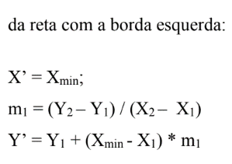

X' = | 2 |  |  | Y' = | 10 |  |  |  |  | Y' = | 10
M= | 0.30769230769 | SIDE |  | M= | 0.40909090909 | SIDE |  |  |  | M= | 0.92857142857 | SIDE
Y'= | 7.3076923077 | 1010 |  | X'= | 13.590909091 | 0010 |  |  |  | X'= | 11.142857143 | 0010

B |  |  |  | C | 13.590909091 | 10 | 0010 |  |  | E

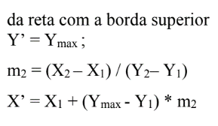

Y' = | 10 |  |  | X' = | 10 |  |  |  |  | X' = | 10
M= | 3.25 | YYXX (SIDE) |  | M= | 2.4444444444 | SIDE |  |  |  | M= | 1.0769230769 | SIDE
X'= | 10.75 | 0010 |  | Y'= | 1.2222222222 | 0001 |  |  |  | Y'= | 8.7692307692 | 0000

B | 10.75 | 10 | 0010 | D |  |  |  |  |  | F

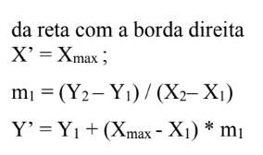
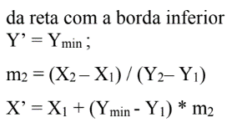

X' = | 10 |  |  | Y' = | 2 |  |  |  |  | Y' = | 2
M= | 0.30769230769 | SIDE |  | M= | 0.40909090909 | SIDE |  |  |  | M= | 0.92857142857 | SIDE
Y'= | 9.7692307692 | 0000 |  | X'= | 10.318181818 | 0010 |  |  |  | X'= | 3.7142857143 | 0000

COORDENADAS VISIVEIS |  |  |  | COORDENADAS VISIVEIS |  |  |  |  |  | COORDENADAS VISIVEIS
 | X | Y |  |  | X | Y |  |  |  |  | X | Y
A | 2 | 7.3076923077 |  | C | 10 | 1.2222222222 |  |  |  | E | 10 | 8.7692307692
B | 10 | 9.7692307692 |  | D | 10.318181818 | 2 |  |  |  | F | 3.7142857143 | 2

ex3
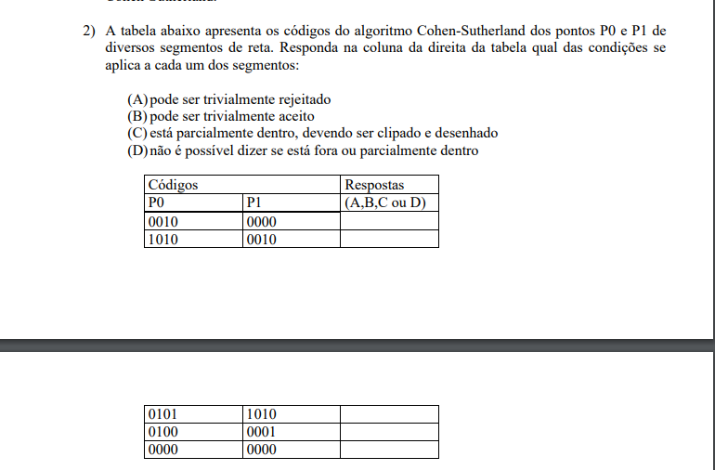

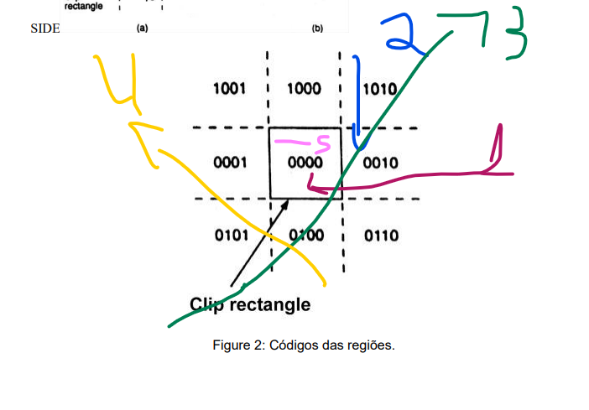

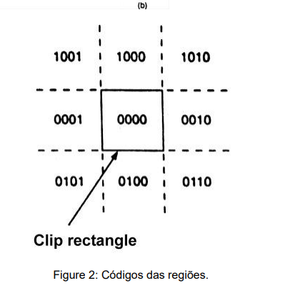
Codigo |  | Resposta
P0 | P1 | (A,B,Cou D
0010 | 0000 | C
1010 | 0010 | A
0101 | 1010 | D
0100 | 0001 | B
0000 | 0000 | B

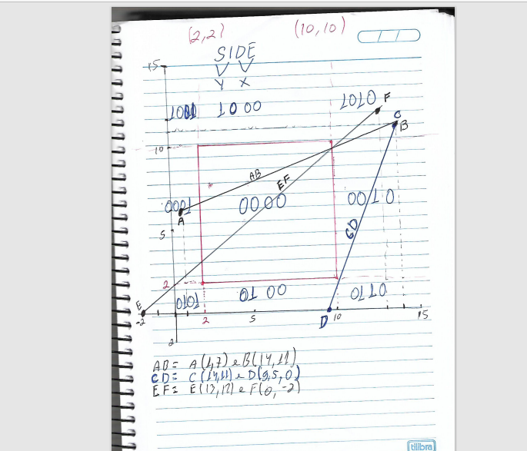
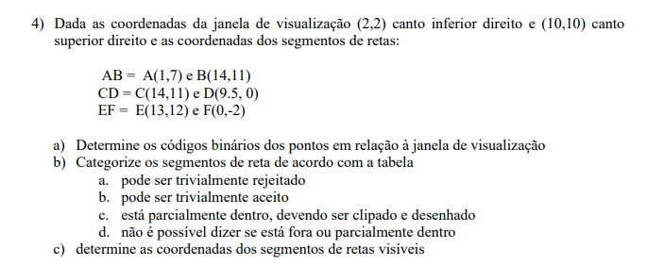
 |  |  |  |  |  | a)
 |  |  |  |  |  |  | X | Y
 |  |  |  |  |  | AB | 0001 | 1010
 |  |  |  |  |  | CD | 1010 | 0101
 |  |  |  |  |  | EF | 0101 | 1010

 |  |  |  |  |  | binaria | X | Y | abcd |  | ponto | X | Y | abcd
 |  |  |  |  |  | AB | 0001 | 1010 | d |  | AB | 0001 | 1010 | c
 |  |  |  |  |  | CD | 1010 | 0100 | d |  | CD | 1010 | 0100 | c
 |  |  |  |  |  | EF | 0101 | 1010 | d |  | EF | 0101 | 1010 | a
Janela WCS
Xmin | Ymin | Xmax | Ymax
2 | 2 | 10 | 10

 | X | Y | SIDE |  | X | Y | SIDE |  |  |  | X | Y | SIDE
A | 1 | 7 | 0001 | C | 14 | 11 | 1010 |  |  | E | 13 | 12 | 1010
B | 14 | 11 | 1010 | D | 9.5 | 0 | 0100 |  |  | F | 0 | -2 | 0101
A |  |  |  | C |  |  |  |  |  | E

X' = | 2 |  |  | Y' = | 10 |  |  |  |  | Y' = | 10
M= | 0.30769230769 | SIDE |  | M= | 0.40909090909 | SIDE |  |  |  | M= | 0.92857142857 | SIDE
Y'= | 7.3076923077 | 1010 |  | X'= | 13.590909091 | 0010 |  |  |  | X'= | 11.142857143 | 0010

B |  |  |  | C | 13.590909091 | 10 | 0010 |  |  | E

Y' = | 10 |  |  | X' = | 10 |  |  |  |  | X' = | 10
M= | 3.25 | YYXX (SIDE) |  | M= | 2.4444444444 | SIDE |  |  |  | M= | 1.0769230769 | SIDE
X'= | 10.75 | 0010 |  | Y'= | 1.2222222222 | 0001 |  |  |  | Y'= | 8.7692307692 | 0000

B | 10.75 | 10 | 0010 | D |  |  |  |  |  | F

X' = | 10 |  |  | Y' = | 2 |  |  |  |  | Y' = | 2
M= | 0.30769230769 | SIDE |  | M= | 0.40909090909 | SIDE |  |  |  | M= | 0.92857142857 | SIDE
Y'= | 9.7692307692 | 0000 |  | X'= | 10.318181818 | 0010 |  |  |  | X'= | 3.7142857143 | 0000

COORDENADAS VISIVEIS |  |  |  | COORDENADAS VISIVEIS |  |  |  |  |  | COORDENADAS VISIVEIS
 | X | Y |  |  | X | Y |  |  |  |  | X | Y
A | 2 | 7.3076923077 |  | C | 10 | 1.2222222222 |  |  |  | E | 10 | 8.7692307692
B | 10 | 9.7692307692 |  | D | 10.318181818 | 2 |  |  |  | F | 3.7142857143 | 2

